Consolidado
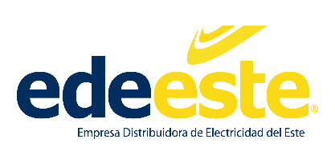

Empresa Distribuidora de Electricidad del Este (EDEEste)
Consolidado Estadísticas y Balance de Gestión OAI Enero-Diciembre 2023

Consolidado
 | Recibidas | Pendientes | Resueltas < 5 días | Resueltas > 5 días | Rechazadas < 5 días | Rechazadas > 5 días | Cambiadas a otra institución
OAI | 8 | 0 | 8 | 0 | 0 | 0 | 0
SAIP | 46 | 0 | 46 | 0 | 0 | 0 | 1
311 | 141 | 0 | 141 | 0 | 0 | 0 | 0
Otra | 0 | 0 | 0 | 0 | 0 | 0 | 0
Total | 195 | 0 | 195 | 0 | 0 | 0 | 1

________________________________________________
Realizado por:

Fuente: Oficina de Acceso a la Información
Elaborado por: Emanuel Acosta
Responsable de Acceso a la Información Pública
Fecha: 10-01-2023

